Трикотаж
 |  |  |  | info@likadress.ru | К оплате: | 0.00 руб
 |  | Прайс-каталог | 8-800-250-95-37

 |  | производителя трикотажа LikaDress.ru |  | ул. Наговицыной-Икрянистовой, д. 6
 |  | 28.10.2019 3:03 |  | г. Иваново, Россия, 153002
Фотография | Артикул | Название | Ссылка на сайт | Размер | Цена | Заказ, шт | Сумма
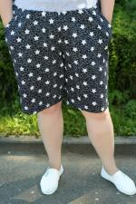 | 6060 | Бермуды З Арт. 6060 | https://likadress.ru/catalog/~bermudy_z_6060 | 60 | 420.00 руб | 0 | 0.00 руб
 |  |  |  | 62 | 420.00 руб | 0 | 0.00 руб
 |  |  |  | 64 | 420.00 руб | 0 | 0.00 руб
 |  |  |  | 66 | 420.00 руб | 0 | 0.00 руб

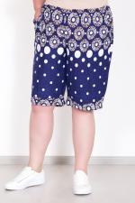 | 5995 | Бермуды В Арт. 5995 | https://likadress.ru/catalog/~bermudy_v_5995 | 56 | 370.00 руб | 0 | 0.00 руб
 |  |  |  | 58 | 370.00 руб | 0 | 0.00 руб
 |  |  |  | 60 | 420.00 руб | 0 | 0.00 руб
 |  |  |  | 62 | 420.00 руб | 0 | 0.00 руб

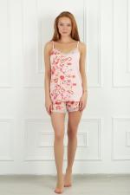 | 5839 | Шорты Флоралс 6Р Арт. 5839 | https://likadress.ru/catalog/~shorty_florals_6r_5839 | 44 | 360.00 руб | 0 | 0.00 руб
 |  |  |  | 46 | 360.00 руб | 0 | 0.00 руб
 |  |  |  | 48 | 360.00 руб | 0 | 0.00 руб
 |  |  |  | 50 | 360.00 руб | 0 | 0.00 руб

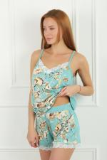 | 5838 | Шорты Флоралс 6С Арт. 5838 | https://likadress.ru/catalog/~shorty_florals_6s_5838 | 44 | 360.00 руб | 0 | 0.00 руб
 |  |  |  | 46 | 360.00 руб | 0 | 0.00 руб
 |  |  |  | 48 | 360.00 руб | 0 | 0.00 руб
 |  |  |  | 50 | 360.00 руб | 0 | 0.00 руб
 |  |  |  | 52 | 360.00 руб | 0 | 0.00 руб
 |  |  |  | 54 | 360.00 руб | 0 | 0.00 руб

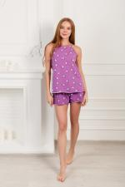 | 5472 | Шорты Элефант 6Ф Арт. 5472 | https://likadress.ru/catalog/~shorty_elefant_6f_5472 | 44 | 360.00 руб | 0 | 0.00 руб
 |  |  |  | 46 | 360.00 руб | 0 | 0.00 руб
 |  |  |  | 48 | 360.00 руб | 0 | 0.00 руб
 |  |  |  | 50 | 360.00 руб | 0 | 0.00 руб
 |  |  |  | 52 | 360.00 руб | 0 | 0.00 руб
 |  |  |  | 54 | 360.00 руб | 0 | 0.00 руб
 |  |  |  | 56 | 360.00 руб | 0 | 0.00 руб
 |  |  |  | 58 | 360.00 руб | 0 | 0.00 руб

 | 5471 | Шорты Элефант 6Ж Арт. 5471 | https://likadress.ru/catalog/~shorty_elefant_6zh_5471 | 44 | 360.00 руб | 0 | 0.00 руб
 |  |  |  | 46 | 360.00 руб | 0 | 0.00 руб
 |  |  |  | 48 | 360.00 руб | 0 | 0.00 руб
 |  |  |  | 50 | 360.00 руб | 0 | 0.00 руб
 |  |  |  | 52 | 360.00 руб | 0 | 0.00 руб
 |  |  |  | 54 | 360.00 руб | 0 | 0.00 руб
 |  |  |  | 56 | 360.00 руб | 0 | 0.00 руб
 |  |  |  | 58 | 360.00 руб | 0 | 0.00 руб

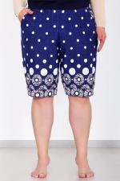 | 5389 | Бермуды А Арт. 5389 | https://likadress.ru/catalog/~bermudy_a_5389 | 56 | 370.00 руб | 0 | 0.00 руб
 |  |  |  | 52 | 370.00 руб | 0 | 0.00 руб
 |  |  |  | 54 | 370.00 руб | 0 | 0.00 руб
 |  |  |  | 58 | 370.00 руб | 0 | 0.00 руб
 |  |  |  | 48 | 370.00 руб | 0 | 0.00 руб
 |  |  |  | 50 | 370.00 руб | 0 | 0.00 руб

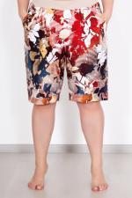 | 5151 | Бермуды Б Арт. 5151 | https://likadress.ru/catalog/~bermudy_b_5151 | 54 | 370.00 руб | 0 | 0.00 руб
 |  |  |  | 56 | 370.00 руб | 0 | 0.00 руб
 |  |  |  | 58 | 370.00 руб | 0 | 0.00 руб
 |  |  |  | 52 | 370.00 руб | 0 | 0.00 руб

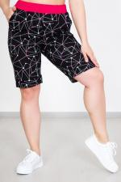 | 3658 | Бермуды Арт. 3658 | https://likadress.ru/catalog/~bermudy_3658 | 48 | 370.00 руб | 0 | 0.00 руб
 |  |  |  | 50 | 370.00 руб | 0 | 0.00 руб

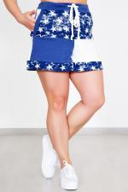 | 3657 | Шорты Старс Арт. 3657 | https://likadress.ru/catalog/~shorty_stars_3657 | 44 | 370.00 руб | 0 | 0.00 руб
 |  |  |  | 46 | 370.00 руб | 0 | 0.00 руб
 |  |  |  | 48 | 370.00 руб | 0 | 0.00 руб
 |  |  |  | 50 | 370.00 руб | 0 | 0.00 руб

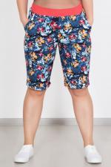 | 3550 | Бермуды женские Арт. 3550 | https://likadress.ru/catalog/~bermudy_zhenskie_3550 | 64 | 420.00 руб | 0 | 0.00 руб

